Mapa_kraje_vyvoj
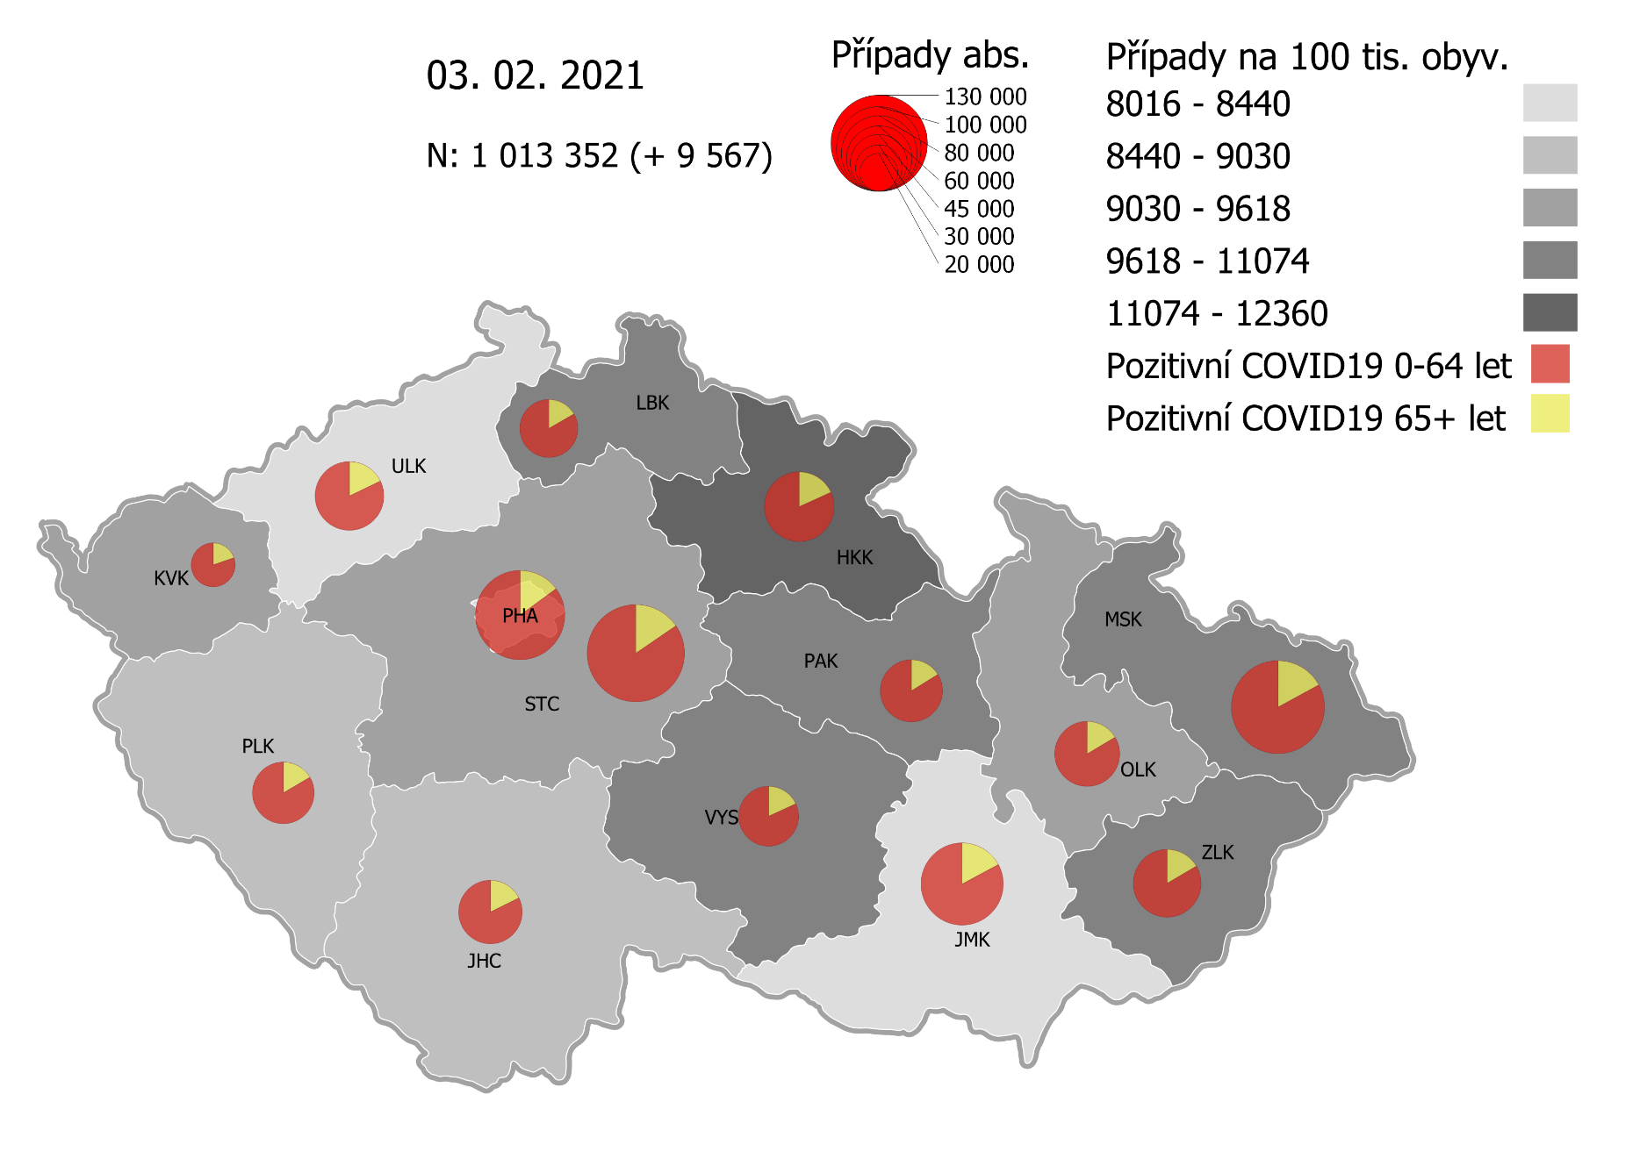
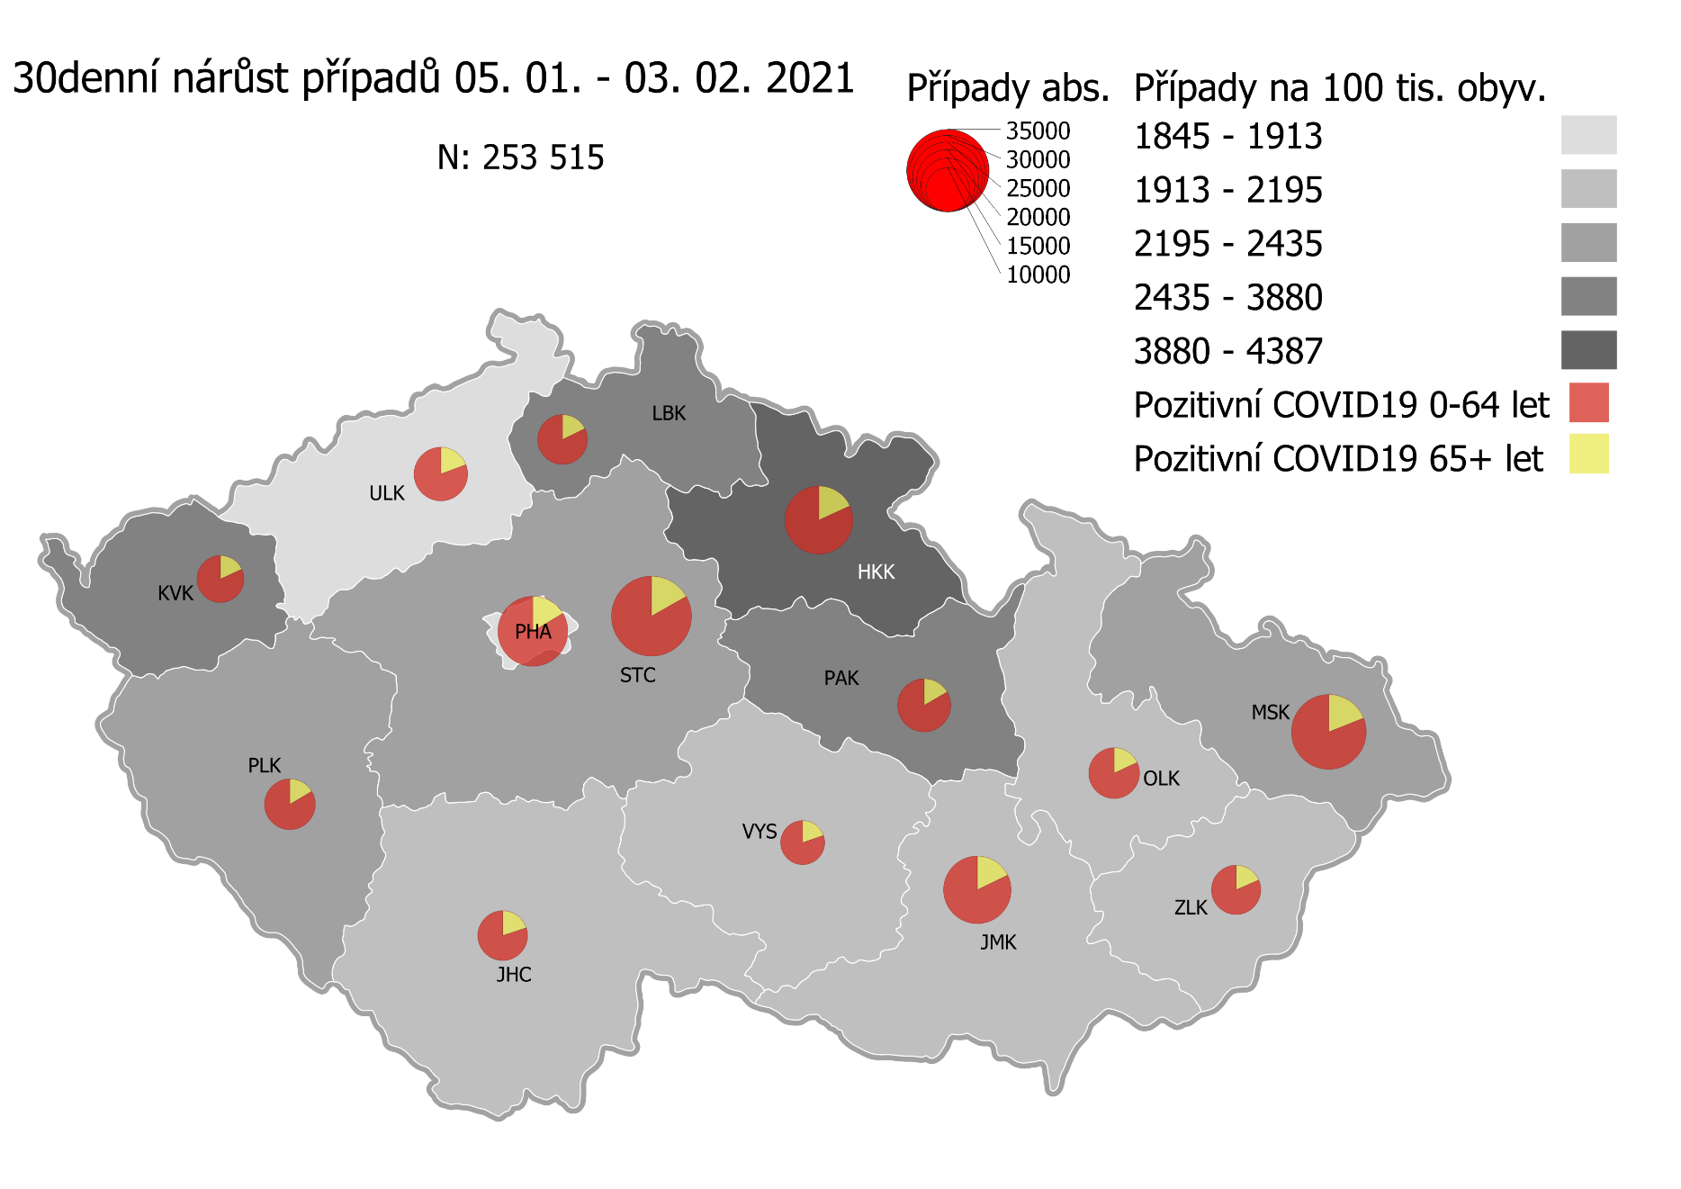
Kumulativní počet pozitivních pacientů COVID-19 v krajích ČR dle bydliště absolutně a na 100 tis. obyvatel
ke dni | 2/5/21
KÓD NUTS3 | Název kraje | Zkratka NUTS3 | Pozitivní COVID19 | Obyvatelstvo 1. 1. 2020 | Na 100 000 obyvatel | Nárůst za 7 dní (v %) | Nárůst za 7 dní na 100 000 obyvatel | Nárůst COVDI19 7 dní zpětně | z toho 30.01 | z toho 31.01 | z toho 01.02 | z toho 02.02 | z toho 03.02 | z toho 04.02 | z toho 05.02
CZ010 | Hlavní město Praha | PHA | 113,756 | 1,324,277 | 8,590.0 | 5.0% | 410.3 | 5,434 | 435 | 324 | 779 | 968 | 972 | 1,054 | 902
CZ020 | Středočeský kraj | STC | 135,708 | 1,385,141 | 9,797.4 | 5.5% | 512.7 | 7,101 | 516 | 259 | 1,063 | 1,473 | 1,319 | 1,192 | 1,279
CZ031 | Jihočeský kraj | JHC | 58,020 | 644,083 | 9,008.2 | 4.3% | 375.3 | 2,417 | 124 | 82 | 368 | 471 | 458 | 464 | 450
CZ032 | Plzeňský kraj | PLK | 54,775 | 589,899 | 9,285.5 | 7.2% | 625.5 | 3,690 | 124 | 127 | 511 | 648 | 768 | 769 | 743
CZ041 | Karlovarský kraj | KVK | 28,200 | 294,664 | 9,570.2 | 13.5% | 1,134.9 | 3,344 | 405 | 286 | 345 | 538 | 850 | 333 | 587
CZ042 | Ústecký kraj | ULK | 67,887 | 820,965 | 8,269.2 | 4.7% | 370.5 | 3,042 | 228 | 162 | 443 | 568 | 611 | 551 | 479
CZ051 | Liberecký kraj | LBK | 47,902 | 443,690 | 10,796.3 | 5.5% | 565.5 | 2,509 | 167 | 127 | 450 | 446 | 450 | 448 | 421
CZ052 | Královéhradecký kraj | HKK | 69,923 | 551,647 | 12,675.3 | 8.7% | 1,011.0 | 5,577 | 611 | 535 | 517 | 883 | 1,287 | 928 | 816
CZ053 | Pardubický kraj | PAK | 55,344 | 522,662 | 10,588.9 | 5.7% | 573.4 | 2,997 | 286 | 99 | 505 | 590 | 610 | 414 | 493
CZ063 | Kraj Vysočina | VYS | 51,354 | 509,813 | 10,073.1 | 3.2% | 313.3 | 1,597 | 178 | 26 | 232 | 379 | 238 | 237 | 307
CZ064 | Jihomoravský kraj | JMK | 96,804 | 1,191,989 | 8,121.2 | 4.2% | 327.3 | 3,901 | 266 | 171 | 631 | 726 | 852 | 541 | 714
CZ071 | Olomoucký kraj | OLK | 60,106 | 632,015 | 9,510.2 | 3.9% | 360.3 | 2,277 | 82 | 81 | 485 | 512 | 404 | 332 | 381
CZ072 | Zlínský kraj | ZLK | 65,029 | 582,555 | 11,162.7 | 2.5% | 271.4 | 1,581 | 206 | 86 | 241 | 275 | 251 | 294 | 228
CZ080 | Moravskoslezský kraj | MSK | 123,232 | 1,200,539 | 10,264.7 | 3.1% | 311.1 | 3,735 | 423 | 205 | 614 | 652 | 567 | 525 | 749
CZ088 | Neurčeno |  | 799 |  |  | 2.7% |  | 21 | 0 | 2 | 2 | 4 | 7 | 0 | 6
CZ099 | Cizinci bez pobytu v ČR |  | 1,273 |  |  | 2.6% |  | 32 | 1 | 0 | 6 | 4 | 9 | 8 | 4

CZ | Česká republika | ČR | 1,030,112 | 10,693,939 | 9,632.7 | 5.0% | 460.6 | 49,255 | 4,052 | 2,572 | 7,192 | 9,137 | 9,653 | 8,090 | 8,559
KÓD NUTS3 | Název kraje | Zkratka NUTS3 | z toho ve věku 65+ | z toho obyv. 65+ | na 100 000 obyv. 65+ | Nárůst za 7 dní (65+ v %) | Nárůst za 7 dní na 100 000 obyv. 65+ | Nárůst COVDI19 7 dní zpětně | z toho 65+ 30.01 | z toho 65+ 31.01 | z toho 65+ 01.02 | z toho 65+ 02.02 | z toho 65+ 03.02 | z toho 65+ 04.02 | z toho 65+ 05.02
CZ010 | Hlavní město Praha | PHA | 16,982 | 251,166 | 6,761.3 | 5.6% | 356.7 | 896 | 61 | 50 | 137 | 173 | 146 | 171 | 158
CZ020 | Středočeský kraj | STC | 20,940 | 255,825 | 8,185.3 | 5.4% | 419.4 | 1,073 | 63 | 32 | 176 | 225 | 204 | 186 | 187
CZ031 | Jihočeský kraj | JHC | 10,255 | 131,832 | 7,778.8 | 4.3% | 322.4 | 425 | 22 | 23 | 76 | 76 | 57 | 89 | 82
CZ032 | Plzeňský kraj | PLK | 9,001 | 119,690 | 7,520.3 | 6.1% | 431.9 | 517 | 18 | 20 | 75 | 75 | 121 | 98 | 110
CZ041 | Karlovarský kraj | KVK | 5,522 | 60,178 | 9,176.1 | 10.0% | 835.9 | 503 | 63 | 61 | 57 | 68 | 102 | 53 | 99
CZ042 | Ústecký kraj | ULK | 12,076 | 161,527 | 7,476.1 | 4.3% | 308.9 | 499 | 45 | 33 | 74 | 104 | 94 | 74 | 75
CZ051 | Liberecký kraj | LBK | 7,939 | 89,906 | 8,830.3 | 5.3% | 441.6 | 397 | 34 | 26 | 65 | 62 | 76 | 76 | 58
CZ052 | Královéhradecký kraj | HKK | 12,712 | 119,407 | 10,645.9 | 8.5% | 835.0 | 997 | 103 | 92 | 105 | 163 | 198 | 166 | 170
CZ053 | Pardubický kraj | PAK | 8,961 | 106,085 | 8,447.0 | 5.6% | 445.9 | 473 | 30 | 17 | 74 | 86 | 98 | 85 | 83
CZ063 | Kraj Vysočina | VYS | 9,324 | 104,291 | 8,940.4 | 3.6% | 307.8 | 321 | 54 | 9 | 44 | 68 | 34 | 37 | 75
CZ064 | Jihomoravský kraj | JMK | 16,555 | 238,620 | 6,937.8 | 3.8% | 251.4 | 600 | 42 | 31 | 109 | 119 | 116 | 84 | 99
CZ071 | Olomoucký kraj | OLK | 9,874 | 130,935 | 7,541.1 | 3.9% | 282.6 | 370 | 15 | 9 | 73 | 71 | 66 | 64 | 72
CZ072 | Zlínský kraj | ZLK | 10,744 | 121,339 | 8,854.5 | 2.6% | 224.2 | 272 | 38 | 17 | 39 | 42 | 44 | 63 | 29
CZ080 | Moravskoslezský kraj | MSK | 20,974 | 240,829 | 8,709.1 | 2.9% | 244.6 | 589 | 77 | 30 | 101 | 101 | 77 | 84 | 119
CZ088 | Neurčeno |  | 85 |  |  | 6.3% |  | 5 | 0 | 0 | 1 | 3 | 1 | 0 | 0
CZ099 | Cizinci bez pobytu v ČR |  | 24 |  |  | 0.0% |  | 0 | 0 | 0 | 0 | 0 | 0 | 0 | 0

CZ | Česká republika | ČR | 171,968 | 2,131,630 | 8,067.4 | 4.8% | 372.3 | 7,937 | 665 | 450 | 1,206 | 1,436 | 1,434 | 1,330 | 1,416
KÓD NUTS3 | Název kraje | Zkratka NUTS3 | z toho ve věku 0-5 let | z toho obyv. 0-5 let | na 100 000 obyv. 0-5 let | Nárůst za 7 dní (0-5 let v %) | Nárůst za 7 dní na 100 000 obyv. 0-5 let | Nárůst COVDI19 7 dní zpětně | z toho 0-5 let 30.01 | z toho 0-5 let 31.01 | z toho 0-5 let 01.02 | z toho 0-5 let 02.02 | z toho 0-5 let 03.02 | z toho 0-5 let 04.02 | z toho 0-5 let 05.02
CZ010 | Hlavní město Praha | PHA | 3,537 | 89,638 | 3,945.9 | 7.5% | 274.4 | 246 | 20 | 10 | 33 | 51 | 39 | 60 | 33
CZ020 | Středočeský kraj | STC | 4,551 | 96,527 | 4,714.7 | 7.1% | 311.8 | 301 | 24 | 9 | 42 | 46 | 61 | 67 | 52
CZ031 | Jihočeský kraj | JHC | 1,348 | 40,283 | 3,346.3 | 4.7% | 151.4 | 61 | 3 | 0 | 10 | 16 | 9 | 15 | 8
CZ032 | Plzeňský kraj | PLK | 1,457 | 36,259 | 4,018.3 | 10.5% | 380.6 | 138 | 1 | 5 | 10 | 24 | 22 | 40 | 36
CZ041 | Karlovarský kraj | KVK | 738 | 16,577 | 4,452.0 | 18.1% | 681.7 | 113 | 8 | 9 | 14 | 20 | 31 | 9 | 22
CZ042 | Ústecký kraj | ULK | 1,614 | 49,718 | 3,246.3 | 8.2% | 247.4 | 123 | 9 | 4 | 18 | 23 | 14 | 28 | 27
CZ051 | Liberecký kraj | LBK | 1,471 | 28,292 | 5,199.3 | 7.7% | 371.1 | 105 | 7 | 6 | 15 | 13 | 17 | 29 | 18
CZ052 | Královéhradecký kraj | HKK | 2,209 | 33,422 | 6,609.4 | 12.9% | 754.0 | 252 | 33 | 29 | 20 | 34 | 71 | 33 | 32
CZ053 | Pardubický kraj | PAK | 1,608 | 32,984 | 4,875.1 | 8.1% | 363.8 | 120 | 7 | 6 | 28 | 20 | 24 | 14 | 21
CZ063 | Kraj Vysočina | VYS | 870 | 31,857 | 2,731.0 | 4.7% | 122.4 | 39 | 5 | 0 | 2 | 11 | 6 | 6 | 9
CZ064 | Jihomoravský kraj | JMK | 2,104 | 79,619 | 2,642.6 | 7.9% | 193.4 | 154 | 10 | 10 | 18 | 24 | 42 | 21 | 29
CZ071 | Olomoucký kraj | OLK | 1,430 | 38,976 | 3,668.9 | 7.7% | 261.7 | 102 | 3 | 6 | 22 | 31 | 15 | 11 | 14
CZ072 | Zlínský kraj | ZLK | 2,016 | 35,087 | 5,745.7 | 3.7% | 205.2 | 72 | 6 | 9 | 12 | 13 | 3 | 16 | 13
CZ080 | Moravskoslezský kraj | MSK | 2,910 | 71,917 | 4,046.3 | 4.2% | 161.3 | 116 | 15 | 9 | 18 | 18 | 19 | 14 | 23
CZ088 | Neurčeno |  | 31 |  |  | 3.3% |  | 1 | 0 | 0 | 0 | 0 | 0 | 0 | 1
CZ099 | Cizinci bez pobytu v ČR |  | 7 |  |  | 0.0% |  | 0 | 0 | 0 | 0 | 0 | 0 | 0 | 0
CZ | Česká republika | ČR | 27,901 | 681,156 | 4,096.1 | 7.5% | 285.3 | 1,943 | 151 | 112 | 262 | 344 | 373 | 363 | 338
KÓD NUTS3 | Název kraje | Zkratka NUTS3 | z toho ve věku 6-15 let | z toho obyv. 6-15 let | na 100 000 obyv. 6-15 let | Nárůst za 7 dní (6-15 let v %) | Nárůst za 7 dní na 100 000 obyv. 6-15 let | Nárůst COVDI19 7 dní zpětně | z toho 6-15 let 30.01 | z toho 6-15 let 31.01 | z toho 6-15 let 01.02 | z toho 6-15 let 02.02 | z toho 6-15 let 03.02 | z toho 6-15 let 04.02 | z toho 6-15 let 05.02
CZ010 | Hlavní město Praha | PHA | 8,860 | 131,513 | 6,737.0 | 6.5% | 409.8 | 539 | 54 | 35 | 71 | 96 | 80 | 104 | 99
CZ020 | Středočeský kraj | STC | 12,456 | 163,398 | 7,623.1 | 6.9% | 490.2 | 801 | 71 | 32 | 133 | 153 | 140 | 131 | 141
CZ031 | Jihočeský kraj | JHC | 4,112 | 67,758 | 6,068.7 | 5.7% | 329.1 | 223 | 11 | 0 | 32 | 37 | 61 | 43 | 39
CZ032 | Plzeňský kraj | PLK | 4,153 | 60,678 | 6,844.3 | 8.3% | 522.4 | 317 | 14 | 9 | 57 | 51 | 43 | 83 | 60
CZ041 | Karlovarský kraj | KVK | 1,871 | 30,869 | 6,061.1 | 18.6% | 952.4 | 294 | 40 | 23 | 28 | 61 | 53 | 31 | 58
CZ042 | Ústecký kraj | ULK | 4,726 | 90,219 | 5,238.4 | 7.1% | 349.2 | 315 | 29 | 12 | 64 | 49 | 53 | 53 | 55
CZ051 | Liberecký kraj | LBK | 4,366 | 48,396 | 9,021.4 | 6.4% | 543.4 | 263 | 23 | 17 | 48 | 43 | 29 | 47 | 56
CZ052 | Královéhradecký kraj | HKK | 5,829 | 57,779 | 10,088.4 | 10.2% | 936.3 | 541 | 68 | 51 | 42 | 86 | 118 | 90 | 86
CZ053 | Pardubický kraj | PAK | 4,502 | 54,972 | 8,189.6 | 7.0% | 536.6 | 295 | 26 | 5 | 67 | 38 | 58 | 41 | 60
CZ063 | Kraj Vysočina | VYS | 3,143 | 52,247 | 6,015.7 | 3.4% | 195.2 | 102 | 13 | 0 | 11 | 23 | 15 | 16 | 24
CZ064 | Jihomoravský kraj | JMK | 5,708 | 122,670 | 4,653.1 | 6.0% | 262.5 | 322 | 29 | 21 | 42 | 48 | 77 | 31 | 74
CZ071 | Olomoucký kraj | OLK | 4,248 | 65,697 | 6,466.0 | 4.7% | 292.3 | 192 | 5 | 5 | 39 | 51 | 29 | 33 | 30
CZ072 | Zlínský kraj | ZLK | 4,768 | 58,614 | 8,134.6 | 2.9% | 226.9 | 133 | 20 | 12 | 18 | 26 | 22 | 24 | 11
CZ080 | Moravskoslezský kraj | MSK | 8,395 | 123,284 | 6,809.5 | 3.7% | 243.3 | 300 | 26 | 27 | 46 | 48 | 41 | 36 | 76
CZ088 | Neurčeno |  | 9 |  |  | 0.0% |  | 0 | 0 | 0 | 0 | 0 | 0 | 0 | 0
CZ099 | Cizinci bez pobytu v ČR |  | 11 |  |  | 0.0% |  | 0 | 0 | 0 | 0 | 0 | 0 | 0 | 0
CZ | Česká republika | ČR | 77,157 | 1,128,094 | 6,839.6 | 6.4% | 411.0 | 4,637 | 429 | 249 | 698 | 810 | 819 | 763 | 869
KÓD NUTS3 | Název kraje | Zkratka NUTS3 | z toho ve věku 16-19 let | z toho obyv. 16-19 let | na 100 000 obyv. 16-19 let | Nárůst za 7 dní (16-19 let v %) | Nárůst za 7 dní na 100 000 obyv. 16-19 let | Nárůst COVDI19 7 dní zpětně | z toho 16-19 let 30.01 | z toho 16-19 let 31.01 | z toho 16-19 let 01.02 | z toho 16-19 let 02.02 | z toho 16-19 let 03.02 | z toho 16-19 let 04.02 | z toho 16-19 let 05.02
CZ010 | Hlavní město Praha | PHA | 3,891 | 39,781 | 9,781.1 | 4.3% | 402.2 | 160 | 6 | 15 | 22 | 34 | 31 | 29 | 23
CZ020 | Středočeský kraj | STC | 5,397 | 50,226 | 10,745.4 | 5.1% | 525.6 | 264 | 18 | 11 | 43 | 56 | 47 | 42 | 47
CZ031 | Jihočeský kraj | JHC | 2,105 | 23,342 | 9,018.1 | 2.9% | 252.8 | 59 | 3 | 0 | 11 | 11 | 10 | 12 | 12
CZ032 | Plzeňský kraj | PLK | 1,858 | 20,545 | 9,043.6 | 6.0% | 511.1 | 105 | 3 | 0 | 14 | 18 | 30 | 24 | 16
CZ041 | Karlovarský kraj | KVK | 837 | 10,990 | 7,616.0 | 13.1% | 882.6 | 97 | 17 | 5 | 6 | 17 | 13 | 10 | 29
CZ042 | Ústecký kraj | ULK | 2,415 | 31,824 | 7,588.6 | 3.6% | 267.1 | 85 | 7 | 2 | 15 | 15 | 15 | 19 | 12
CZ051 | Liberecký kraj | LBK | 1,843 | 16,399 | 11,238.5 | 3.8% | 414.7 | 68 | 7 | 3 | 12 | 13 | 10 | 10 | 13
CZ052 | Královéhradecký kraj | HKK | 2,467 | 19,988 | 12,342.4 | 8.3% | 945.6 | 189 | 18 | 25 | 15 | 32 | 36 | 31 | 32
CZ053 | Pardubický kraj | PAK | 1,983 | 19,021 | 10,425.3 | 4.8% | 473.2 | 90 | 7 | 2 | 18 | 17 | 20 | 9 | 17
CZ063 | Kraj Vysočina | VYS | 1,785 | 18,797 | 9,496.2 | 2.9% | 271.3 | 51 | 3 | 0 | 12 | 17 | 9 | 4 | 6
CZ064 | Jihomoravský kraj | JMK | 2,918 | 40,581 | 7,190.6 | 3.5% | 244.0 | 99 | 7 | 3 | 20 | 14 | 20 | 11 | 24
CZ071 | Olomoucký kraj | OLK | 2,038 | 22,707 | 8,975.2 | 4.2% | 361.1 | 82 | 3 | 7 | 17 | 14 | 11 | 9 | 21
CZ072 | Zlínský kraj | ZLK | 2,397 | 20,976 | 11,427.3 | 1.7% | 195.5 | 41 | 10 | 1 | 5 | 3 | 6 | 8 | 8
CZ080 | Moravskoslezský kraj | MSK | 4,249 | 43,805 | 9,699.8 | 2.8% | 264.8 | 116 | 12 | 13 | 24 | 10 | 22 | 18 | 17
CZ088 | Neurčeno |  | 24 |  |  | 4.3% |  | 1 | 0 | 0 | 0 | 0 | 0 | 0 | 1
CZ099 | Cizinci bez pobytu v ČR |  | 28 |  |  | 3.7% |  | 1 | 0 | 0 | 0 | 0 | 1 | 0 | 0
CZ | Česká republika | ČR | 36,235 | 378,982 | 9,561.1 | 4.3% | 397.9 | 1,508 | 121 | 87 | 234 | 271 | 281 | 236 | 278

 |  |  |  | Mapa výskytu COVID-19 v krajích ČR
 |  |  |  | Počet pozitivních pacientů kumulativně v krajích bydliště v ČR na 100 tis. obyvatel a absolutně z dat |  |  |  |  |  |  |  |  |  |  | ke dni 04.02.2021 23:59

Mapa_okresy_vývoj
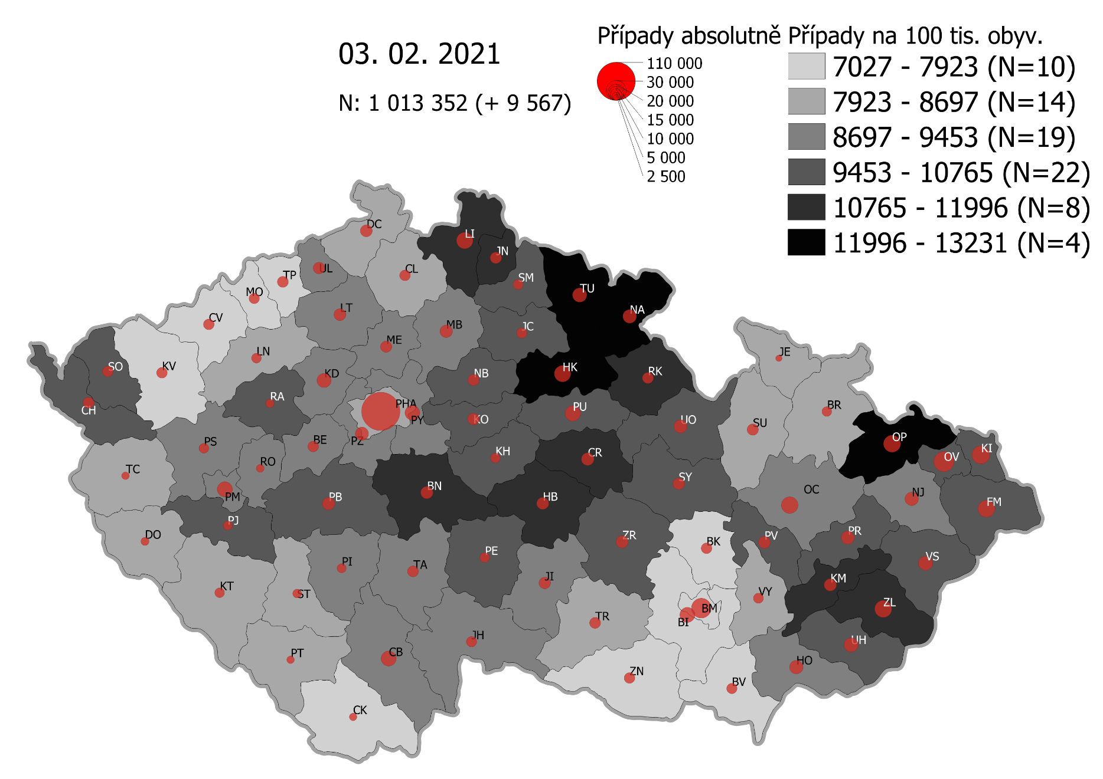
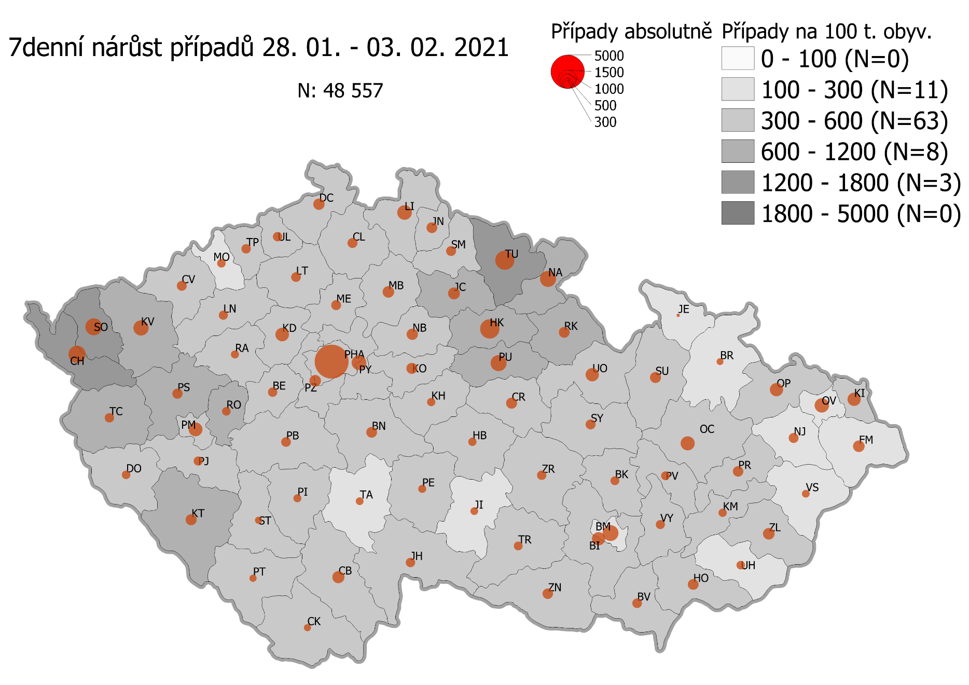
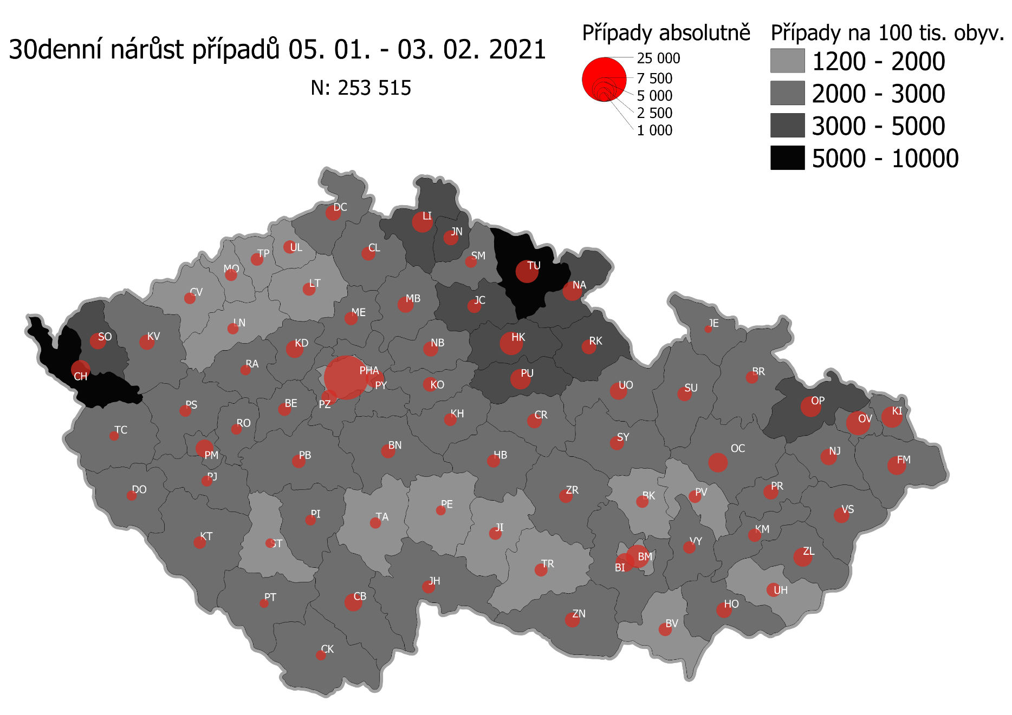
Pořadí okresů dle kumulativní incidence COVID-19 ke dni |  |  |  |  |  | 05.02.2021 23:59
KÓD LAU1 | Zkratka kraje název okresu (LAU1) | Zkratka LAU1 | Počet obyvatel | Připady COVID-19 | Celkem na 100 tisíc obyvatel | Nárůst COVDI19 30 dní zpětně | za 30 dní na 100 tisíc obyvatel | Nárůst COVDI19 7 dní zpětně | za 7 dní na 100 tisíc obyvatel
CZ0525 | HKK - Trutnov | TU | 117,978 | 16,195 | 13,727.1 | 6,864 | 5,818.0 | 1,662 | 1,408.7
CZ0523 | HKK - Náchod | NA | 109,958 | 14,578 | 13,257.8 | 4,828 | 4,390.8 | 1,146 | 1,042.2
CZ0521 | HKK - Hradec Králové | HK | 164,283 | 20,918 | 12,732.9 | 6,510 | 3,962.7 | 1,568 | 954.5
CZ0805 | MSK - Opava | OP | 176,236 | 22,229 | 12,613.2 | 5,030 | 2,854.1 | 697 | 395.5
CZ0524 | HKK - Rychnov nad Kněžnou | RK | 79,383 | 9,698 | 12,216.7 | 2,643 | 3,329.4 | 528 | 665.1
CZ0631 | VYS - Havlíčkův Brod | HB | 94,915 | 11,421 | 12,032.9 | 1,979 | 2,085.0 | 299 | 315.0
CZ0201 | STC - Benešov | BN | 99,414 | 11,925 | 11,995.3 | 2,499 | 2,513.7 | 616 | 619.6
CZ0513 | LBK - Liberec | LI | 175,626 | 20,912 | 11,907.1 | 5,443 | 3,099.2 | 958 | 545.5
CZ0531 | PAK - Chrudim | CR | 104,613 | 12,189 | 11,651.5 | 2,624 | 2,508.3 | 546 | 521.9
CZ0724 | ZLK - Zlín | ZL | 191,652 | 22,227 | 11,597.6 | 4,121 | 2,150.3 | 630 | 328.7
CZ0721 | ZLK - Kroměříž | KM | 105,343 | 11,909 | 11,305.0 | 2,013 | 1,910.9 | 285 | 270.5
CZ0512 | LBK - Jablonec nad Nisou | JN | 90,667 | 10,202 | 11,252.2 | 2,762 | 3,046.3 | 573 | 632.0
CZ0722 | ZLK - Uherské Hradiště | UH | 142,226 | 15,404 | 10,830.6 | 2,248 | 1,580.6 | 330 | 232.0
CZ0723 | ZLK - Vsetín | VS | 143,334 | 15,489 | 10,806.2 | 2,732 | 1,906.0 | 336 | 234.4
CZ0411 | KVK - Cheb | CH | 91,634 | 9,882 | 10,784.2 | 4,701 | 5,130.2 | 1,212 | 1,322.7
CZ0532 | PAK - Pardubice | PU | 175,441 | 18,842 | 10,739.8 | 4,970 | 2,832.9 | 1,175 | 669.7
CZ0522 | HKK - Jičín | JC | 80,045 | 8,534 | 10,661.5 | 2,594 | 3,240.7 | 673 | 840.8
CZ0514 | LBK - Semily | SM | 74,097 | 7,855 | 10,601.0 | 1,836 | 2,477.8 | 474 | 639.7
CZ020B | STC - Příbram | PB | 115,104 | 12,115 | 10,525.3 | 2,223 | 1,931.3 | 479 | 416.1
CZ0714 | OLK - Přerov | PR | 129,512 | 13,505 | 10,427.6 | 2,651 | 2,046.9 | 494 | 381.4
CZ0713 | OLK - Prostějov | PV | 108,646 | 11,320 | 10,419.2 | 1,874 | 1,724.9 | 356 | 327.7
CZ0633 | VYS - Pelhřimov | PE | 72,302 | 7,527 | 10,410.5 | 1,154 | 1,596.1 | 275 | 380.3
CZ0204 | STC - Kolín | KO | 102,623 | 10,611 | 10,339.8 | 2,603 | 2,536.5 | 649 | 632.4
CZ0413 | KVK - Sokolov | SO | 88,212 | 9,104 | 10,320.6 | 3,664 | 4,153.6 | 1,185 | 1,343.4
CZ0803 | MSK - Karviná | KI | 246,324 | 25,274 | 10,260.5 | 5,456 | 2,215.0 | 886 | 359.7
CZ0802 | MSK - Frýdek-Místek | FM | 214,660 | 22,004 | 10,250.6 | 4,001 | 1,863.9 | 559 | 260.4
CZ0635 | VYS - Žďár nad Sázavou | ZR | 118,158 | 12,012 | 10,166.0 | 2,196 | 1,858.5 | 402 | 340.2
CZ0533 | PAK - Svitavy | SY | 104,333 | 10,589 | 10,149.2 | 2,455 | 2,353.0 | 496 | 475.4
CZ0324 | PLK - Plzeň-jih | PJ | 63,488 | 6,425 | 10,120.0 | 1,565 | 2,465.0 | 370 | 582.8
CZ020C | STC - Rakovník | RA | 55,562 | 5,615 | 10,105.8 | 1,355 | 2,438.7 | 286 | 514.7
CZ0208 | STC - Nymburk | NB | 100,886 | 10,154 | 10,064.8 | 2,684 | 2,660.4 | 636 | 630.4
CZ0205 | STC - Kutná Hora | KH | 75,828 | 7,551 | 9,958.1 | 1,934 | 2,550.5 | 339 | 447.1
CZ0534 | PAK - Ústí nad Orlicí | UO | 138,275 | 13,724 | 9,925.1 | 3,629 | 2,624.5 | 780 | 564.1
CZ0806 | MSK - Ostrava-město | OV | 320,145 | 31,600 | 9,870.5 | 6,322 | 1,974.7 | 884 | 276.1
CZ0326 | PLK - Rokycany | RO | 49,349 | 4,825 | 9,777.3 | 1,448 | 2,934.2 | 387 | 784.2
CZ0313 | JHC - Jindřichův Hradec | JH | 90,692 | 8,689 | 9,580.8 | 2,151 | 2,371.8 | 446 | 491.8
CZ0804 | MSK - Nový Jičín | NJ | 151,577 | 14,507 | 9,570.7 | 3,249 | 2,143.5 | 474 | 312.7
CZ0325 | PLK - Plzeň-sever | PS | 79,979 | 7,623 | 9,531.3 | 1,813 | 2,266.8 | 495 | 618.9
CZ0207 | STC - Mladá Boleslav | MB | 130,365 | 12,362 | 9,482.6 | 3,212 | 2,463.9 | 686 | 526.2
CZ0314 | JHC - Písek | PI | 71,587 | 6,784 | 9,476.6 | 1,375 | 1,920.7 | 297 | 414.9
CZ0206 | STC - Mělník | ME | 109,302 | 10,307 | 9,429.8 | 2,145 | 1,962.5 | 526 | 481.2
CZ0645 | JMK - Hodonín | HO | 153,943 | 14,486 | 9,410.0 | 2,822 | 1,833.1 | 490 | 318.3
CZ0632 | VYS - Jihlava | JI | 113,628 | 10,658 | 9,379.7 | 1,740 | 1,531.3 | 298 | 262.3
CZ0203 | STC - Kladno | KD | 166,483 | 15,588 | 9,363.1 | 3,670 | 2,204.4 | 845 | 507.6
CZ0423 | ULK - Litoměřice | LT | 119,668 | 11,201 | 9,360.1 | 2,028 | 1,694.7 | 371 | 310.0
CZ0323 | PLK - Plzeň-město | PM | 194,280 | 18,040 | 9,285.6 | 4,022 | 2,070.2 | 975 | 501.9
CZ0202 | STC - Beroun | BE | 95,058 | 8,812 | 9,270.1 | 1,829 | 1,924.1 | 376 | 395.5
CZ0209 | STC - Praha-východ | PY | 185,178 | 17,145 | 9,258.7 | 4,022 | 2,172.0 | 1,061 | 573.0
CZ0311 | JHC - České Budějovice | CB | 195,903 | 18,057 | 9,217.3 | 3,720 | 1,898.9 | 652 | 332.8
CZ0317 | JHC - Tábor | TA | 102,595 | 9,444 | 9,205.1 | 1,522 | 1,483.5 | 303 | 295.3
CZ0712 | OLK - Olomouc | OC | 235,472 | 21,654 | 9,196.0 | 4,600 | 1,953.5 | 875 | 371.6
CZ020A | STC - Praha-západ | PZ | 149,338 | 13,522 | 9,054.6 | 2,840 | 1,901.7 | 602 | 403.1
CZ0427 | ULK - Ústí nad Labem | UL | 119,338 | 10,734 | 8,994.6 | 2,025 | 1,696.9 | 455 | 381.3
CZ0322 | PLK - Klatovy | KT | 86,405 | 7,735 | 8,952.0 | 2,043 | 2,364.4 | 605 | 700.2
CZ0421 | ULK - Děčín | DC | 129,542 | 11,442 | 8,832.7 | 2,860 | 2,207.8 | 583 | 450.0
CZ0321 | PLK - Domažlice | DO | 62,062 | 5,479 | 8,828.3 | 1,375 | 2,215.5 | 410 | 660.6
CZ0634 | VYS - Třebíč | TR | 110,810 | 9,735 | 8,785.3 | 2,000 | 1,804.9 | 323 | 291.5
CZ0316 | JHC - Strakonice | ST | 70,772 | 6,171 | 8,719.6 | 1,122 | 1,585.4 | 271 | 382.9
CZ0315 | JHC - Prachatice | PT | 50,978 | 4,429 | 8,688.1 | 965 | 1,893.0 | 219 | 429.6
CZ0646 | JMK - Vyškov | VY | 92,280 | 8,003 | 8,672.5 | 1,822 | 1,974.4 | 381 | 412.9
CZ0511 | LBK - Česká Lípa | CL | 103,300 | 8,932 | 8,646.7 | 2,391 | 2,314.6 | 504 | 487.9
CZ0711 | OLK - Jeseník | JE | 37,968 | 3,275 | 8,625.7 | 644 | 1,696.2 | 66 | 173.8
CZ0715 | OLK - Šumperk | SU | 120,417 | 10,352 | 8,596.8 | 2,597 | 2,156.7 | 486 | 403.6
CZ0100 | PHA - Praha | PH | 1,324,277 | 113,756 | 8,590.0 | 23,463 | 1,771.8 | 5,434 | 410.3
CZ0327 | PLK - Tachov | TC | 54,336 | 4,648 | 8,554.2 | 1,267 | 2,331.8 | 448 | 824.5
CZ0424 | ULK - Louny | LN | 86,691 | 7,315 | 8,438.0 | 1,630 | 1,880.2 | 396 | 456.8
CZ0801 | MSK - Bruntál | BR | 91,597 | 7,593 | 8,289.6 | 1,817 | 1,983.7 | 235 | 256.6
CZ0641 | JMK - Blansko | BK | 109,136 | 8,788 | 8,052.3 | 1,812 | 1,660.3 | 359 | 328.9
CZ0412 | KVK - Karlovy Vary | KV | 114,818 | 9,213 | 8,024.0 | 3,091 | 2,692.1 | 947 | 824.8
CZ0643 | JMK - Brno-venkov | BI | 224,642 | 17,940 | 7,986.0 | 4,094 | 1,822.5 | 728 | 324.1
CZ0642 | JMK - Brno-město | BM | 381,346 | 30,248 | 7,931.9 | 6,065 | 1,590.4 | 1,051 | 275.6
CZ0647 | JMK - Znojmo | ZN | 114,351 | 9,024 | 7,891.5 | 2,709 | 2,369.0 | 465 | 406.6
CZ0425 | ULK - Most | MO | 111,708 | 8,577 | 7,678.1 | 1,780 | 1,593.4 | 333 | 298.1
CZ0426 | ULK - Teplice | TP | 129,072 | 9,576 | 7,419.1 | 1,905 | 1,475.9 | 395 | 306.0
CZ0422 | ULK - Chomutov | CV | 124,946 | 9,042 | 7,236.7 | 1,717 | 1,374.2 | 509 | 407.4
CZ0312 | JHC - Český Krumlov | CK | 61,556 | 4,446 | 7,222.7 | 1,234 | 2,004.7 | 229 | 372.0
CZ0644 | JMK - Břeclav | BV | 116,291 | 8,314 | 7,149.3 | 2,086 | 1,793.8 | 427 | 367.2
CZ088Y | Bydliště neurčeno |  |  | 829 | 0.0 | 75 | 0.0 | 21 | 0.0
CZ099Y | Cizinci bez trvalého pobytu |  |  | 1,273 | 0.0 | 159 | 0.0 | 32 | 0.0
Poznámka: Data obsahují počet případů vč. laboratorních pozitivit k danému datu neverifikovaných na KHS.

Mapa výskytu COVID-19 v ČR - základ modelu šíření nemoci
Počet pozitivních pacientů kumulativně v okresech bydliště ČR na 100 tis. obyvatel a absolutně z dat |  |  |  |  |  |  |  |  |  | ke dni 04.02.2021 23:59

